Produtos
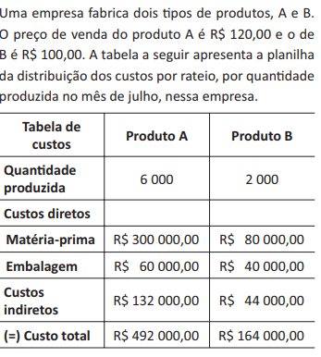
 | Produto A
 | Qtde | Custo de Fabricação | Receita | Lucro
 | 0 | R$132,000.00 | R$- | R$132,000.00
 | 1000 | R$192,000.00 | R$120,000.00 | R$72,000.00
 | 2000 | R$252,000.00 | R$240,000.00 | R$12,000.00
 | 3000 | R$312,000.00 | R$360,000.00 | -R$48,000.00
 | 4000 | R$372,000.00 | R$480,000.00 | -R$108,000.00
 | 5000 | R$432,000.00 | R$600,000.00 | -R$168,000.00
 | 6000 | R$492,000.00 | R$720,000.00 | -R$228,000.00

 | R$60.00 | custo variável de A |  | 0%

 | R$60.00 | custo variável de B

 | Produto B
 | Qtde | Custo de Fabricação | Receita | Lucro
 | 0 | R$44,000.00 | R$- | R$44,000.00
 | 250 | R$59,000.00 | R$25,000.00 | R$34,000.00
 | 500 | R$74,000.00 | R$50,000.00 | R$24,000.00
 | 750 | R$89,000.00 | R$75,000.00 | R$14,000.00
 | 1000 | R$104,000.00 | R$100,000.00 | R$4,000.00
 | 1250 | R$119,000.00 | R$125,000.00 | -R$6,000.00
 | 1500 | R$134,000.00 | R$150,000.00 | -R$16,000.00
 | 1750 | R$149,000.00 | R$175,000.00 | -R$26,000.00
 | 2000 | R$164,000.00 | R$200,000.00 | -R$36,000.00
132,000.00
44,000.00

